상품제안서
삼성전자 Slim USB 3.0 외장하드 | 상품코드: S00859

 |  |  |  |  |  |  | 02-713-8555 | www.synergygift.co.kr
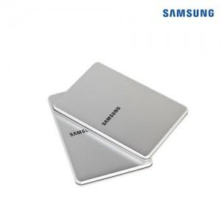

【상세/제작정보】

【인쇄/포장옵션】 | 레이저 / 포장지포장

【공급단가】 | 수량 | 10~ | 100~ | 300~ | 500~ | 1,000~
*VAT별도 | 1TB | 112,850원 | 111,040원 | 108,330원 | 105,620원 | 103,820원
 | 2TB | 165,800원 | 163,150원 | 159,170원 | 155,190원 | 152,540원

【상품 URL】 | https://www.synergygift.co.kr:443/src/goods_detail.php?gdno=1005

